Sayfa1
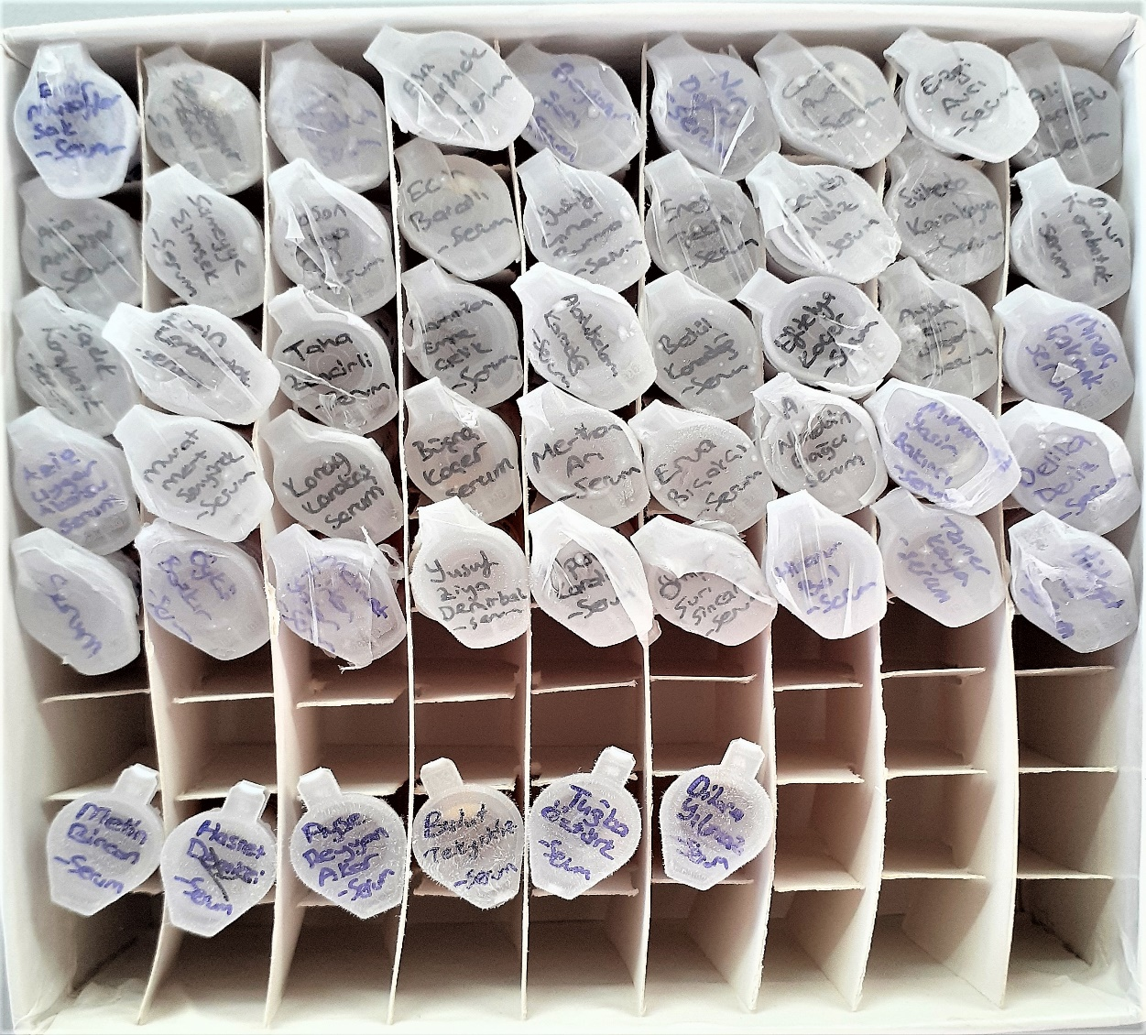
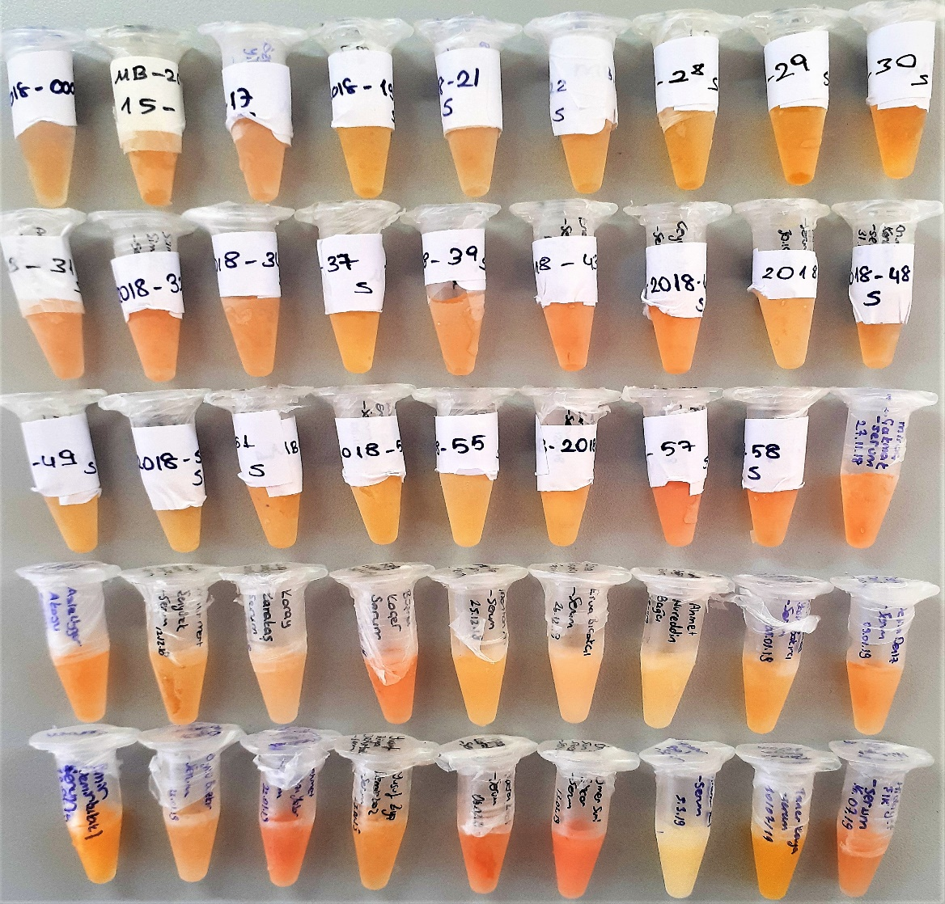
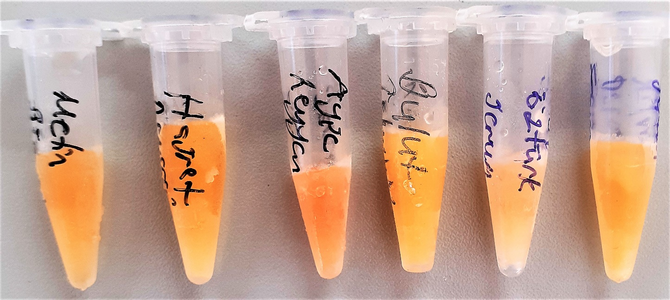
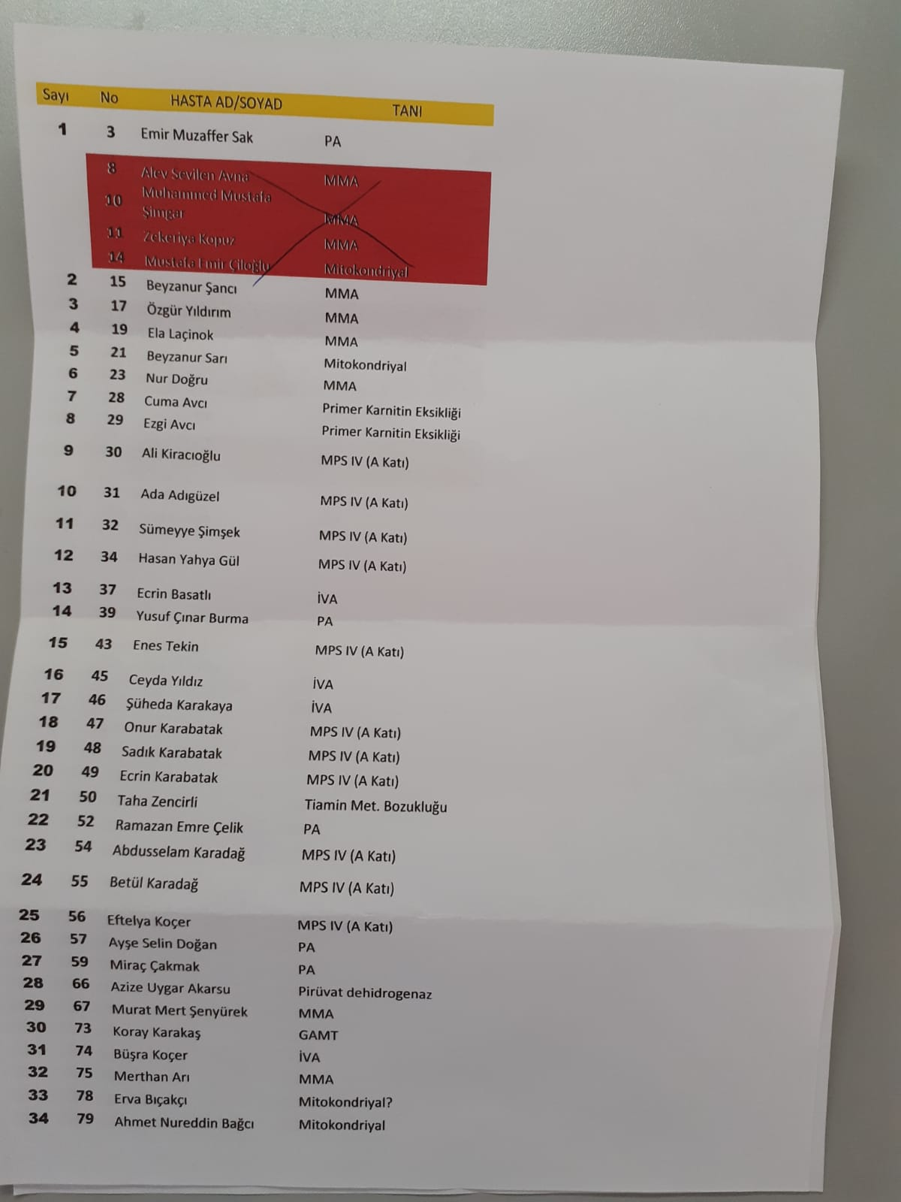
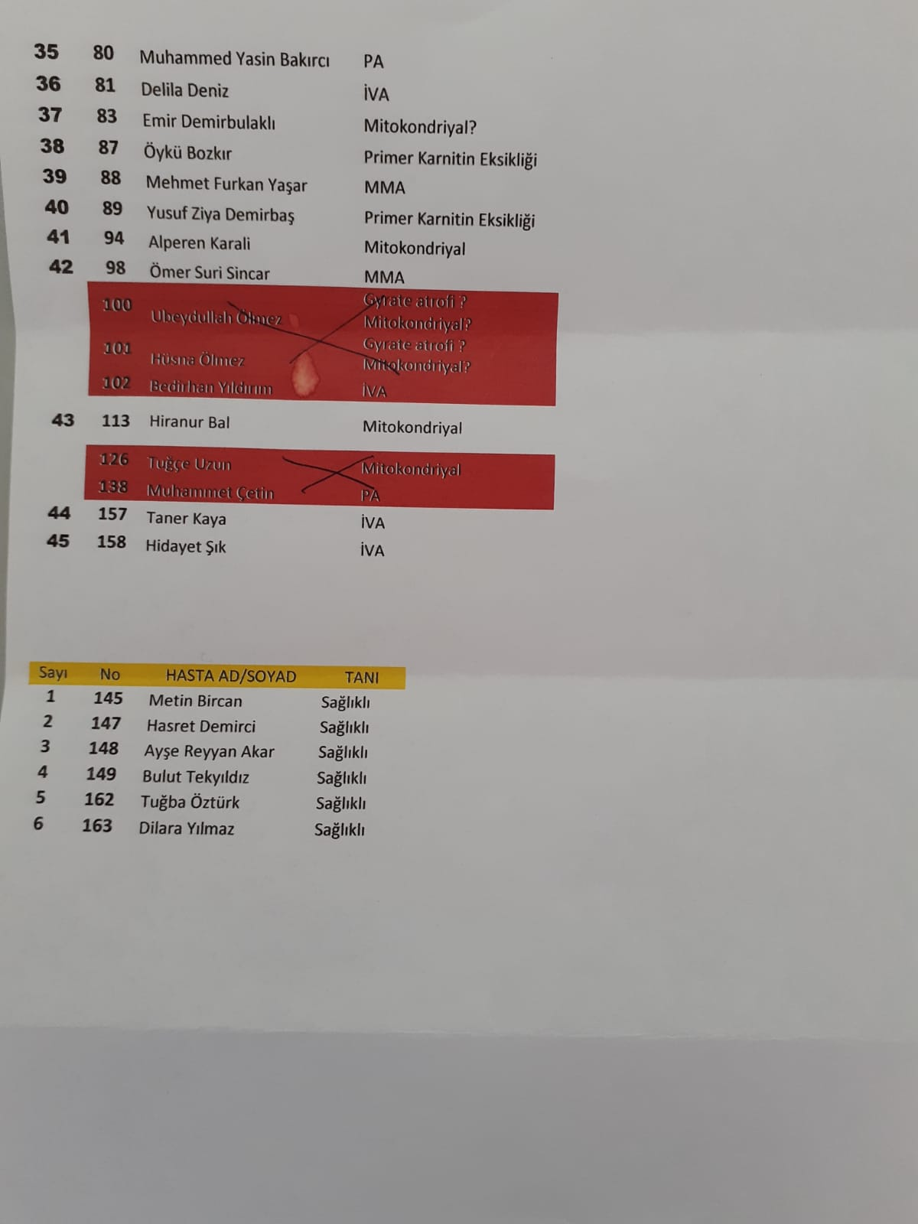
Numune Adı | TAS(mmol/L) | TOS (µmol/L) | OSI
Emir Muzaffer Sak | 1.33 | 7.39 | 0.556
Beyzanur Şancı | 1.98 | 6.3 | 0.318 | lipemi
Özgür Yıldırım | 1.63 | 9.09 | 0.558
Ela Laçinok | 2.34 | 5.54 | 0.237
Beyzanur Sarı | 1.47 | 6.71 | 0.456 | lipemi | Bu çalışmada "Relassay" marka kitler kullanılmıştır.
Nur Doğru | 2.13 | 6.36 | 0.299 |  | TAS Kat.No: RL0017
Cuma Avcı | 1.31 | 4.17 | 0.318 |  | TOS Kat.Not: RL0024
Ezgi Avcı | 1.19 | 3.78 | 0.318 |  | Kullanılan cihaz: Mindray marka BS300 model tam otomatik biyokimya cihazı
Ali Kiracıoğlu | 1.24 | 8.41 | 0.678
Ada Adıgüzel | 1.01 | 8.97 | 0.888
Sümeyye Şimşek | 1.15 | 10.38 | 0.903
Hasan Yahya Gül | 1.29 | 7.07 | 0.548
Ecrin Basatlı | 1.33 | 4.5 | 0.338
Yusuf Çınar Burma | 1.25 | 7.23 | 0.578 | hafif lipemi
Enes Tekin | 1.31 | 8.65 | 0.660
Ceyda Yıldız | 1.19 | 7.63 | 0.641
Şüheda Karakaya | 1.21 | 4.97 | 0.411
Onur Karabatak | 1.19 | 10.03 | 0.843
Sadık Karabatak | 1.38 | 5.33 | 0.386
Ecrin Karabatak | 1.22 | 3.99 | 0.327
Taha Zencirli | 1.16 | 4.52 | 0.390
Ramazan Emre Çelik | 1.13 | 4.02 | 0.356
Abdusselam Karadağ | 1.52 | 5.42 | 0.357
Betül Karadağ | 1.3 | 5.23 | 0.402
Eftelya Koçer | 1.26 | 11.75 | 0.933 | hafif hemolizli
Ayşe Selin Doğan | 1.73 | 9.87 | 0.571
Miraç Çakmak | 1.33 | 9.44 | 0.710 | hafif lipemi
Azize Uygar Akarsu | 1.32 | 8.01 | 0.607 | hafif lipemi
Murat Mert Şenyürek | 1.97 | 8.95 | 0.454
Koray Karakaş | 1.09 | 7.36 | 0.675
Büşra Koçer | 1.38 | 13.89 | 1.007 | hafif hemolizli
Merthan Arı | 2 | 4.72 | 0.236
Erva Bıçakçı | 1.45 | 7.12 | 0.491
A.Nureddin Bağcı | 1.37 | 5.37 | 0.392
Muhammed Yasin Bakırcı | 1.74 | 5.97 | 0.343
Delila Deniz | 1.46 | 9.03 | 0.618
Emir Demirbulaklı | 1.46 | 6.72 | 0.460
Öykü Bozkır | 1.28 | 8.12 | 0.634 | hafif lipemi
Mehmet Furkan Yaşar | 1.68 | 17.66 | 1.051 | hemolizli
Yusuf Ziya Demirbaş | 1.53 | 6.12 | 0.400
Alperen Karali | 1.49 | 14.6 | 0.980 | hemolizli
Ömer Suri Sincar | 1.51 | 17.37 | 1.150 | hemolizli
Hiranur Bal | 1.1 | 4.47 | 0.406
Taner Kaya | 2.46 | 5.91 | 0.240
Hidayet Işık | 1.27 | 10.41 | 0.820 | hafif hemolizli
Metin Bircan | 1.52 | 7.58 | 0.499
Hasret Demirci | 1.29 | 7.68 | 0.595 | hafif lipemi
Ayşe Reyyan Akar | 1.49 | 16.66 | 1.118 | hafif hemolizli
Bulut Tekyıldız | 1.61 | 4.48 | 0.278
Tuğba Öztürk | 1.2 | 5.15 | 0.429 | lipemi
Dilara Yılmaz | 1.58 | 5.8 | 0.367

